Sheet1
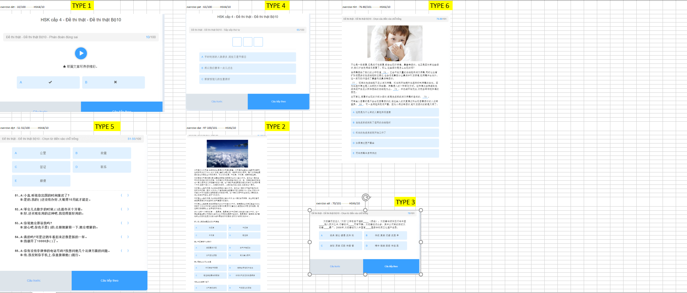
TYPE | PROGRESS | ĐỀ BÀI TỔNG |  | CÂU HỎI SỐ | CÂU HỎI | CÂU TRẢ LỜI | ĐÁP ÁN
1 | 1 | https://wordtohtml.net/ |  | 1 | https://wordtohtml.net/ | A: | A
 |  |  |  |  |  | B:
2 | 97-100 | https://wordtohtml.net/ |  | 97 | https://wordtohtml.net/ | A: 对流层 | A
 |  |  |  |  |  | B: 平流层
 |  |  |  |  |  | C: 中间层
 |  |  |  |  |  | D: 散逸层
 |  |  |  | 98 | https://wordtohtml.net/ | A: 温度基本不变 | B
 |  |  |  |  |  | B: 空气平稳流动
 |  |  |  |  |  | C: 天气变化 频繁
 |  |  |  |  |  | D: 有大量水蒸气
 |  |  |  | 99 | https://wordtohtml.net/ | A: 中间层空气稀薄 | A
 |  |  |  |  |  | B: 暖层由带电粒子组成
 |  |  |  |  |  | C: 散逸层紧靠地球表面
 |  |  |  |  |  | D: 云雨天气多发生在臭氧层
 |  |  |  | 100 | https://wordtohtml.net/ | A: 大气层的结构 | A
 |  |  |  |  |  | B: 气候变化的原因
 |  |  |  |  |  | C: 空气的主要成分
 |  |  |  |  |  | D: 温度和大气的关系
3 | 70 | https://wordtohtml.net/ |  | 70 |  | A: 经典 理论 缓慢 流传 批 | A
 |  |  |  |  |  | B: 传统 真理 迟缓 流通串
 |  |  |  |  |  | C: 奥秘 原理 迟疑 传播
 |  |  |  |  |  | D: 精华 推理 疑惑 传递
4 | 65 | trống |  | 65 | trống | A: 平时 吃饭的人就很多,现在又是节假日 | C-A-B
 |  |  |  |  |  | B: 所 以 我们要早一点儿 过 去
 |  |  |  |  |  | C: 那家饭馆儿的生意很好
5 | 51-55 | A | 公里 | 51 | https://wordtohtml.net/ |  | C
 |  | B | 故意 | 52 | https://wordtohtml.net/ |  | E
 |  | C | 签证 | 53 | https://wordtohtml.net/ |  | B
 |  | D | 联系 | 54 | https://wordtohtml.net/ |  | A
 |  | E | 顺便 | 55 | https://wordtohtml.net/ |  | D

6 | 76-80 |  |  |  |  | A: 这就是为什么有的人看起来很健康 | 80
 |  |  |  |  |  | B: 当 免疫 系统找到了适用的白 细胞 时 | 78
 |  |  |  |  |  | C: 机体的 免疫 系统就开始工作了 | 76
 |  |  |  |  |  | D: 如果情况更严重些 | 77
 |  |  |  |  |  | E: 而非病毒本身 带来的 | 79

